Sheet1
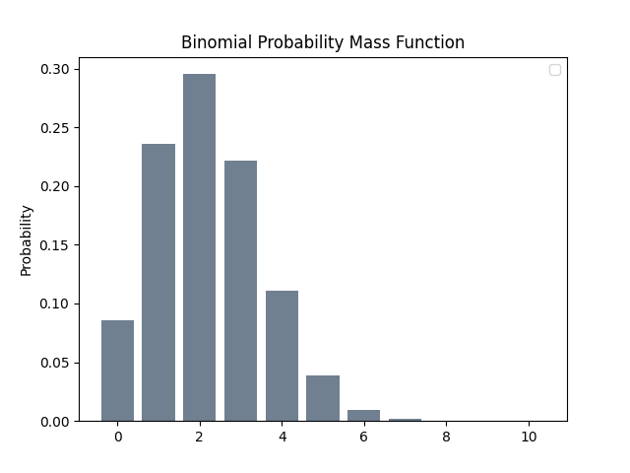
Tests | Binomial
0 | 0.08589934592
1 | 0.23622320128
2 | 0.2952790016
3 | 0.2214592512
4 | 0.1107296256
5 | 0.03875536896
6 | 0.00968884224
7 | 0.0017301504
8 | 0.0002162688
9 | 1.80224E-05
10 | 9.0112E-07

